상품제안서
샤오미 포토프린터 스마트폰 사진 인화기 1S | 상품코드: S43854

 |  |  |  |  |  |  | 02-713-8555 | www.synergygift.co.kr
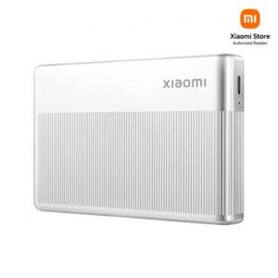

【상세/제작정보】

【인쇄/포장옵션】 | 레이저, 풀칼라 / 포장지포장

【공급단가】 | 수량 | 5~ | 10~ | 50~ | 100~ | 300~
*VAT별도 | 단가 | 78,270원 | 75,850원 | 72,160원 | 70,320원 | 69,060원

【상품 URL】 | https://www.synergygift.co.kr:443/src/goods_detail.php?gdno=43854

